Titel
 |  | statistik Berlin Brandenburg
Statistischer
Bericht

 | B VII 1-1 – 4j / 21

 | Bundestagswahl im Land Brandenburg 2021

 | Vorwahldaten, Strukturdaten
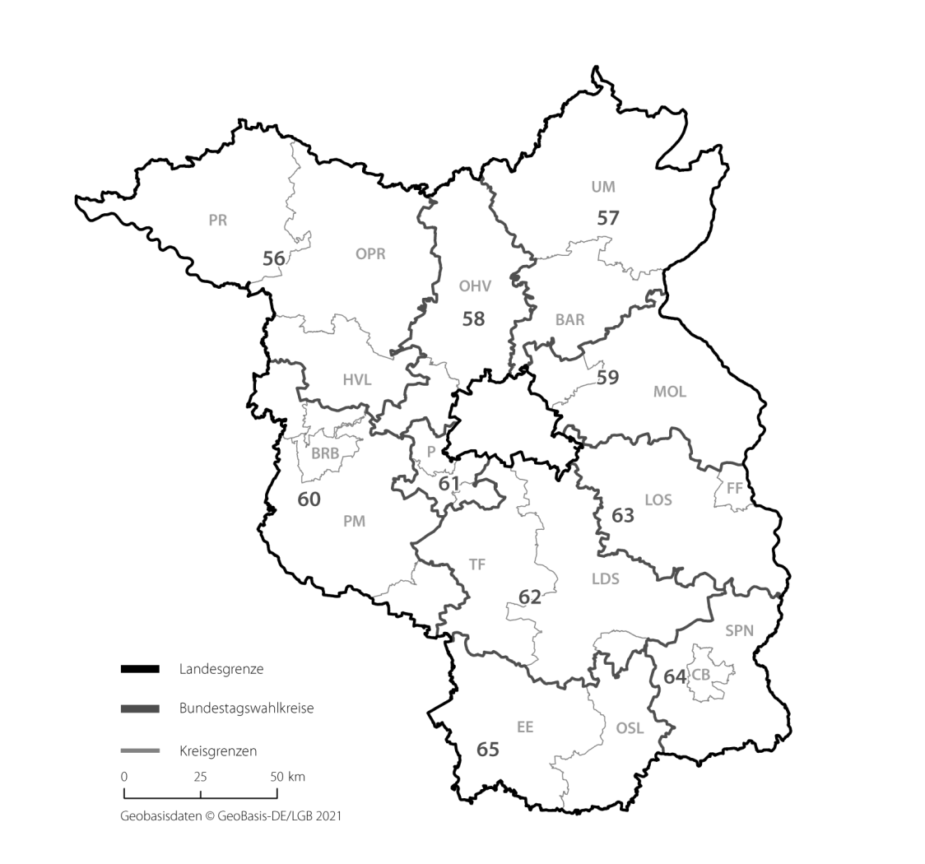

 | Hier wird die Überschrift einer evtl. verwendeten Grafik oder Karte eingetragen, falls diese nicht schon dort vorhanden ist

IHV
Statistischer
Bericht
B VII 1-1 – 4j / 21
Inhaltsverzeichnis |  |  | statistik Berlin Brandenburg
 | Seite

 | Metadaten zur Wahl zum Deutschen Bundestag (externer Link)

 | Wahlkreise im Land Brandenburg für die Wahl zum 20. Deutschen Bundestag | 4

 | Tabellen

1 | Wahlergebnisse
1.1 | Ergebnisse der Bundestagswahl 2017, der Europawahl 2019 sowie
 | der Landtagswahl 2019 im Land Brandenburg | 5

2 | Bundestagswahl
2.1 | Ergebnis der Bundestagswahl am 24. September 2017 nach Bundestagswahlkreisen 2021
 | – Erststimmen – | 6
2.2 | Ergebnis der Bundestagswahl am 24. September 2017 nach Bundestagswahlkreisen 2021
 | – Zweitstimmen – | 7
2.3 | Brandenburger Abgeordnete im Deutschen Bundestag | 8
2.4 | Mandatsverteilung nach der Wahl zum deutschen Bundestag am 24. September 2017 | 8
2.5 | Zweitstimmenanteile ausgewählter Parteien bei den Bundestagswahlen in Brandenburg 1990 bis 2017 | 8

3 | Strukturdaten des Landes Brandenburg
3.1 | Bevölkerung am Ort der Hauptwohnung in Brandenburg am 31.12.2020
 | nach Bundestagswahlkreisen 2021 | 9
3.2 | Deutsche im Alter von 18 und mehr Jahren am Ort der Hauptwohnung in Brandenburg
 | am 31.12.2020 nach Bundestagswahlkreisen 2021 | 10
3.3 | Bevölkerung unter 65 Jahren und Personen in Bedarfsgemeinschaften nach SGB II am Ort der
 | Hauptwohnung in Brandenburg am 31.12.2020 nach Bundestagswahlkreisen 2021 | 11

 | Anhang

 | Wahlkreiseinteilung im Land Brandenburg für die Wahl zum 20. Deutschen Bundestag | 12

BT-Wahlkreise 2021
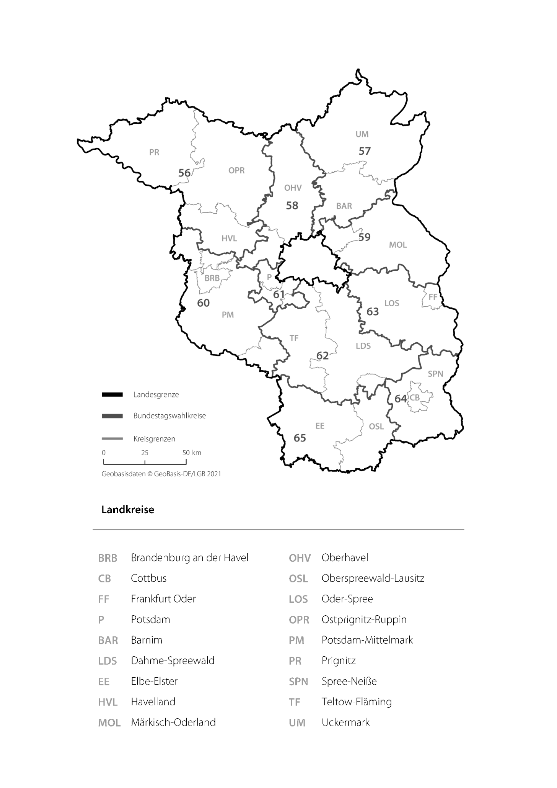
Wahlkreise im Land Brandenburg für die Wahl zum 20. Deutschen Bundestag

2.3-2.5
2 Bundestagswahl
2.3 Brandenburger Abgeordnete im Deutschen Bundestag 1990 bis 2017

Wahltag | Insgesamt | CDU | AfD | SPD | DIE LINKE ¹ | FDP | GRÜNE/B90

1990-12-02 | 22 | 8 | x | 7 | 3 | 2 | 2
1994-10-16 | 23 | 6 | x | 12 | 4 | 1 | –
1998-09-27 | 23 | 5 | x | 12 | 4 | 1 | 1
2002-09-22 | 16 | 4 | x | 10 | – | 1 | 1
2005-09-18 | 21 | 4 | x | 10 | 5 | 1 | 1
2009-09-27 | 19 | 5 | x | 5 | 6 | 2 | 1
2013-09-22 | 20 | 9 | – | 5 | 5 | – | 1
2017-09-24 | 25 | 9 | 5 | 4 | 4 | 2 | 1
_____
1 bis 2004: PDS; 2005: Die Linke.

2.4 Mandatsverteilung nach der Wahl zum Deutschen Bundestag am 24. September 2017

Merkmal | Insgesamt | CDU | AfD | SPD | DIE LINKE | FDP | GRÜNE/B90

Direktmandate | 10 | 9 | – | 1 | – | – | –
Listenmandate | 15 | – | 5 | 3 | 4 | 2 | 1
Insgesamt | 25 | 9 | 5 | 4 | 4 | 2 | 1

 | SPD | CDU | DIE LINKE | GRÜNE | FDP | AfD
1990 | 30.6 | 39.4 | 9.7 | 7.2 | 9.1
1994 | 34.0 | 31.4 | 14.8 | 10.2 | 5.2
1998 | 37.8 | 23.7 | 13.4 | 11.3 | 4.9
2002 | 36.6 | 25.9 | 11.4 | 14.6 | 6.6
2005 | 34.3 | 22.0 | 16.4 | 13.7 | 8.2
2009 | 20.2 | 22.8 | 20.2 | 17.4 | 11.5
2013 | 24.6 | 28.5 | 18.5 | 12.3 | 3.6 | 6.0
2017 | 17.6 | 26.7 | 17.2 | 5.0 | 7.1 | 20.2
2.5 Zweitstimmenanteile ausgewählter Parteien bei den Bundestagswahlen in Brandenburg 1990 bis 2017
 |  |  |  |  |  |  |  | Daten der Grafik
 |  |  |  |  |  |  |  |  | 1990 | 1994 | 1998 | 2002 | 2005 | 2009 | 2013 | 2017
 |  |  |  |  |  |  |  | SPD | 30.6 | 34.0 | 37.8 | 36.6 | 34.3 | 20.2 | 24.6 | 17.6
 |  |  |  |  |  |  |  | CDU | 39.4 | 31.4 | 23.7 | 25.9 | 22.0 | 22.8 | 28.5 | 26.7
 |  |  |  |  |  |  |  | DIE LINKE | 9.7 | 14.8 | 13.4 | 11.4 | 16.4 | 20.2 | 18.5 | 17.2
 |  |  |  |  |  |  |  | GRÜNE | 7.2 | 10.2 | 11.3 | 14.6 | 13.7 | 17.4 | 12.3 | 5.0
 |  |  |  |  |  |  |  | FDP | 9.1 | 5.2 | 4.9 | 6.6 | 8.2 | 11.5 | 3.6 | 7.1
 |  |  |  |  |  |  |  | AfD |  |  |  |  |  |  | 6.0 | 20.2

3.1
3 Strukturdaten des Landes Brandenburg
3.1 Bevölkerung am Ort der Hauptwohnung in Brandenburg am 31.12.2020 nach Bundestagswahlkreisen 2021

WK- Nr. | Bundestagswahlkreis | Ins- gesamt | Aus-länder | Im Alter von … bis unter … Jahren
 |  |  |  | unter 6 | 6 - 18 | 18 - 25 | 25 - 40 | 40 - 50 | 50 - 65 | 65 - 75 | 75 und älter
 |  | Anzahl | Anzahl | in % Sp. 1 | in % Sp. 1 | in % Sp. 1 | in % Sp. 1 | in % Sp. 1 | in % Sp. 1 | in % Sp. 1 | in % Sp. 1
 |  | 1 | 2 | 3 | 4 | 5 | 6 | 7 | 8 | 9 | 10

³⁾
²⁾
³⁾
²⁾
³⁾
²⁾
³⁾
³⁾
²⁾
⁵⁾
⁵⁾
⁵⁾
⁵⁾
⁵⁾
⁵⁾
⁵⁾
⁵⁾
⁵⁾
⁵⁾
⁴⁾
⁴⁾
⁴⁾
⁴⁾
⁴⁾
⁴⁾
⁴⁾
⁴⁾
⁴⁾
⁴⁾
⁶⁾
⁶⁾
⁶⁾
⁶⁾
⁶⁾
⁶⁾
⁶⁾
⁶⁾
⁶⁾
⁶⁾
⁸⁾
⁸⁾
⁸⁾
⁸⁾
⁸⁾
⁸⁾
⁸⁾
⁸⁾
⁸⁾
⁸⁾
⁷⁾
⁷⁾
⁷⁾
⁷⁾
⁷⁾
⁷⁾
⁷⁾
⁷⁾
⁷⁾
⁷⁾
²⁾
²⁾
²⁾
²⁾
²⁾
²⁾
²⁾
²⁾
²⁾
56 | Prignitz – Ostprignitz-Ruppin – Havelland I | 209100 | 9471 | 4.8 | 10.0 | 5.0 | 15.3 | 11.3 | 26.8 | 13.2 | 13.7
57 | Uckermark – Barnim I | 220839 | 10354 | 4.8 | 10.5 | 5.0 | 14.7 | 11.5 | 26.3 | 13.2 | 14.1
58 | Oberhavel - Havelland II | 307820 | 12979 | 5.3 | 11.7 | 5.8 | 15.2 | 12.9 | 26.5 | 10.8 | 11.8
59 | Märkisch-Oderland - Barnim II | 281949 | 11255 | 5.3 | 11.2 | 4.7 | 15.5 | 12.7 | 26.4 | 12.0 | 12.1
60 | Brandenburg an der Havel - Potsdam-Mittelmark I - Havelland III - Teltow-Fläming I | 249139 | 12122 | 5.2 | 10.3 | 5.0 | 16.1 | 11.6 | 25.3 | 12.4 | 14.1
61 | Potsdam - Potsdam-Mittelmark II - Teltow-Fläming II | 305378 | 24520 | 6.0 | 12.1 | 6.8 | 19.3 | 13.4 | 21.9 | 9.5 | 11.1
62 | Dahme-Spreewald - Teltow-Fläming III - Oberspreewald-Lausitz I | 315339 | 17468 | 5.5 | 10.8 | 5.5 | 16.4 | 12.4 | 25.5 | 11.1 | 12.7
63 | Frankfurt (Oder) - Oder-Spree | 236291 | 14527 | 5.0 | 10.2 | 5.3 | 15.1 | 11.5 | 25.4 | 13.1 | 14.4
64 | Cottbus - Spree-Neiße | 211704 | 12833 | 4.8 | 9.8 | 5.2 | 15.7 | 11.0 | 25.7 | 13.3 | 14.6
65 | Elbe-Elster - Oberspreewald-Lausitz II | 193512 | 5591 | 4.6 | 9.6 | 4.4 | 14.0 | 11.5 | 26.6 | 13.8 | 15.4

 | Land Brandenburg | 2531071 | 131120 | 5.2 | 10.7 | 5.3 | 15.9 | 12.1 | 25.5 | 12.0 | 13.2

3.2
3 Strukturdaten des Landes Brandenburg
3.2 Deutsche im Alter von 18 und mehr Jahren am Ort der Hauptwohnung in Brandenburg am 31.12.2020 nach Bundestagswahlkreisen 2021

WK- Nr. | Bundestagswahlkreis | Ins- gesamt | Weiblich | Im Alter von … bis unter … Jahren
 |  |  |  | 18 - 25 | 25 - 40 | 40 - 50 | 50 - 65 | 65 - 75 | 75 und älter
 |  | Anzahl | in % Sp. 1 | in % Sp. 1 | in % Sp. 1 | in % Sp. 1 | in % Sp. 1 | in % Sp. 1 | in % Sp. 1
 |  | 1 | 2 | 3 | 4 | 5 | 6 | 7 | 8

³⁾
²⁾
³⁾
²⁾
³⁾
²⁾
³⁾
³⁾
²⁾
⁵⁾
⁵⁾
⁵⁾
⁵⁾
⁵⁾
⁵⁾
⁵⁾
⁵⁾
⁵⁾
⁵⁾
⁴⁾
⁴⁾
⁴⁾
⁴⁾
⁴⁾
⁴⁾
⁴⁾
⁴⁾
⁴⁾
⁴⁾
⁶⁾
⁶⁾
⁶⁾
⁶⁾
⁶⁾
⁶⁾
⁶⁾
⁶⁾
⁶⁾
⁶⁾
⁸⁾
⁸⁾
⁸⁾
⁸⁾
⁸⁾
⁸⁾
⁸⁾
⁸⁾
⁸⁾
⁸⁾
⁷⁾
⁷⁾
⁷⁾
⁷⁾
⁷⁾
⁷⁾
⁷⁾
⁷⁾
⁷⁾
⁷⁾
²⁾
²⁾
²⁾
²⁾
²⁾
²⁾
²⁾
²⁾
²⁾
56 | Prignitz – Ostprignitz-Ruppin – Havelland I | 170837 | 51.1 | 5.5 | 16.9 | 12.8 | 32.1 | 16.0 | 16.7
57 | Uckermark – Barnim I | 179448 | 51.5 | 5.5 | 16.3 | 13.1 | 31.6 | 16.1 | 17.3
58 | Oberhavel - Havelland II | 244614 | 51.4 | 6.8 | 17.3 | 15.3 | 32.5 | 13.4 | 14.7
59 | Märkisch-Oderland - Barnim II | 226325 | 51.2 | 5.4 | 17.7 | 14.9 | 32.2 | 14.8 | 15.0
60 | Brandenburg an der Havel - Potsdam-Mittelmark I - Havelland III - Teltow-Fläming I | 201273 | 51.3 | 5.5 | 17.8 | 13.5 | 30.6 | 15.2 | 17.4
61 | Potsdam - Potsdam-Mittelmark II - Teltow-Fläming II | 230706 | 52.4 | 7.8 | 21.5 | 16.2 | 27.7 | 12.3 | 14.6
62 | Dahme-Spreewald - Teltow-Fläming III - Oberspreewald-Lausitz I | 249649 | 51.0 | 6.0 | 18.2 | 14.5 | 31.4 | 13.9 | 16.0
63 | Frankfurt (Oder) - Oder-Spree | 189182 | 51.7 | 5.6 | 16.4 | 13.2 | 30.9 | 16.1 | 17.8
64 | Cottbus - Spree-Neiße | 171325 | 51.7 | 5.7 | 16.8 | 12.6 | 31.0 | 16.2 | 17.9
65 | Elbe-Elster - Oberspreewald-Lausitz II | 161602 | 51.3 | 4.8 | 15.6 | 13.3 | 31.4 | 16.4 | 18.4

 | Land Brandenburg | 2024961 | 51.5 | 5.9 | 17.6 | 14.1 | 31.1 | 14.9 | 16.4

